상품제안서
엔보우 PD 케이블일체형 보조배터리 20000mAh | 상품코드: S27989

 |  |  |  |  |  |  | 02-713-8555 | www.synergygift.co.kr
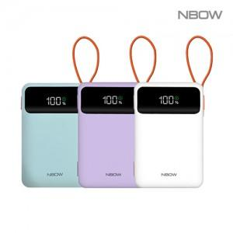

【상세/제작정보】

【인쇄/포장옵션】 | 레이저, 풀칼라 / 포장지포장

【공급단가】 | 수량 | 20~ | 50~ | 100~ | 300~ | 500~
*VAT별도 | 화이트 | 25,400원 | 23,800원 | 24,600원 | 22,400원 | 22,000원
 | 민트(품절) | 25,400원 | 23,800원 | 24,600원 | 22,400원 | 22,000원
 | 퍼플 | 25,400원 | 24,600원 | 24,600원 | 22,400원 | 22,000원

【상품 URL】 | https://www.synergygift.co.kr:443/src/goods_detail.php?gdno=27989

